Hoja2
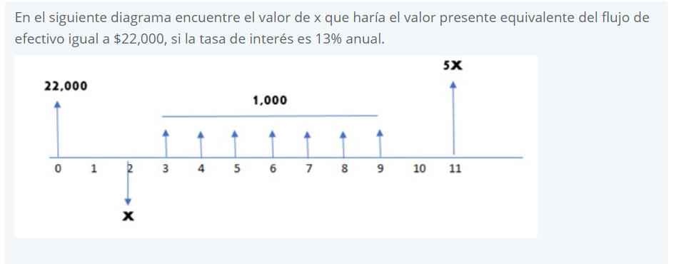

Pt = | x | = | -0.78x
 | (1+13%):2

Pt = | 5x | = | 1.3x
 | (1+13%):11

Pt = | 1000* | 13% | = | 4,422.60 | = | 4,422.60 | Q3,463.56
 |  | 1-(1-13%):7 |  |  |  | 1-(1-13%):2

22000 = -0.78x + 1.3x + 3463.56
X = | Q35,647.02

Hoja6
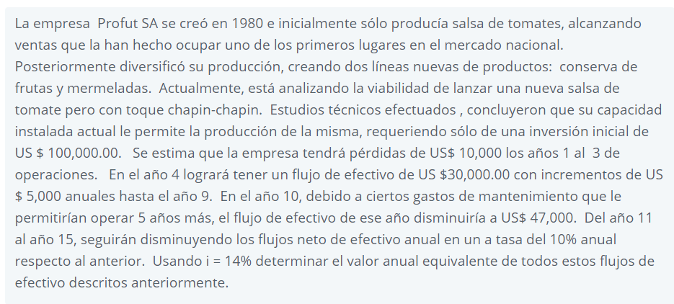

 |  |  |  |  |  |  |  |  |  |  | Q100,000.00
 |  |  |  |  |  |  |  |  |  |  |  |  |  |  | i = | 14%

 |  |  |  |  |  |  |  |  |  |  |  |  |  |  |  |  |  |  | 55000
 |  |  |  |  |  |  |  |  |  |  |  |  |  |  |  |  |  | Q50,000.00
 |  |  |  |  |  |  |  |  |  |  |  |  |  |  |  |  | Q45,000.00
 |  |  |  |  |  |  |  |  |  |  |  |  |  |  |  | Q40,000.00
n | F/P | P/F | A/F | F/A | A/P | P/A | Valor presente del gradiente P/G | Serie uniforme del gradiente A/G | Presente dado un gradiente geometrico P/g | Anualidad dado un Gradiente geometrico A/g |  |  |  |  | Q35,000.00 |  |  |  |  |  | Q47,000.00 |  | g = | 10%
3 | 1.4815 | 0.67497 | 0.29073 | 3.4396 | 0.43073 | 2.3216 | 2.1194 | 0.9129 | 2.5403 | 1.0942 |  |  |  | Q30,000.00
6 | 2.1950 | 0.45559 | 0.11716 | 8.5355 | 0.2572 | 3.8887 | 8.2511 | 2.1218 | 4.8225 | 1.2401
9 | 3.2519 | 0.30751 | 0.06217 | 16.0853 | 0.2022 | 4.9464 | 15.5629 | 3.1463 | 6.8728 | 1.3895
15 | 7.1379 | 0.14010 | 0.02281 | 43.8424 | 0.1628 | 6.1422 | 28.8623 | 4.6990 | 10.3696 | 1.6883

 |  |  |  |  |  |  |  |  |  |  | 0 | 1 | 2 | 3 | 4 | 5 | 6 | 7 | 8 | 9 | 10 | 11 | 12 | 13 | 14 | 15

P1= | Q23,216.32
P2= | Q144,506.17
P3 | Q69,699.21 |  |  |  |  |  |  |  |  |  |  | Q10,000.00 | Q10,000.00 | Q10,000.00
Pt = | Q237,421.71
A= | Q38,654.38

